상품제안서
타이슬링(루프타이)버튼 | 상품코드: F24195

 |  |  |  |  |  |  | 02-412-0044 | www.easy1.co.kr
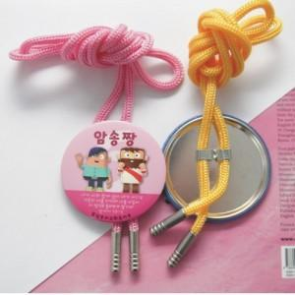

【상세/제작정보】

【인쇄/포장옵션】 | 풀칼라 / 포장불가능

【공급단가】 | 수량 | 1,000~ | 2,000~ | 3,000~ | 5,000~ | 10,000~
*VAT별도 | 58mm | 760원 | 730원 | 700원 | 670원 | 660원
 | 65mm | 760원 | 740원 | 710원 | 680원 | 660원
 | 75mm | 830원 | 800원 | 770원 | 740원 | 720원

【상품 URL】 | https://easy1.co.kr:443/src/goods_detail.php?gdno=24195

